说明
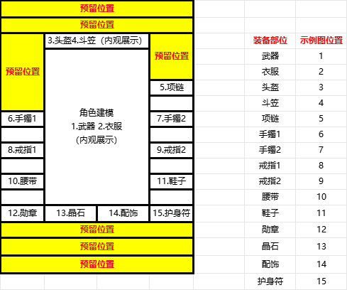
版本号 | 改动内容
V1.14 | 1.持久度从千位改为个位 2.配置售卖价格
V1.15 | 传统项链配置初始幸运+2
V1.16 | 1、新增4件斗笠、盾牌 2、新增12件辅件装备 3、增加非1.76版本装备sheet：储备装备 4、新增衣服部位装备模型
V1.17 | 更新强化，小极品两个相关页签
V1.18 | 更新大类子类和掉落档次
V1.19 | 更新衣服部位模型
V1.20 | 新增一个高防御武器999
V1.21 | 新增5个武器动作
V1.22 | 新增一个策划用表格，增加编号表页签和对应规则，对装备ID进行改动，修改档次的配置
V1.23 | 更新装备表
V1.24 | 更新装备模型，新增部分装备数值
V1.25 | 新增天龙装备模型
V1.26 | 新增装备
V1.27 | 装备表修改表头，新增隐藏属性ID删掉无用配置项，修改小极品页签的表头
V1.28 | 新增1.76版本装备
V1.29 | 新增页签套装表，用来做套装相关文档
V1.30 | 装备套装更新；装备名称更新；职业限制更新；小极品消耗更新
V1.31 | 配置小极品属性
V1.32 | 更新装备模型
V1.33 | 新增强化表
V1.34 | 新增套装相关配置表头
V1.35 | 增加套装相关配置
V1.36 | 基础装备+6格+4格属性重新填充
V1.37 | 强化数值添加.小极品数值添加.除装备外套装属性添加
V1.38 | 黑铁头盔、骷髅头盔模型测试；增加高血量防御调用衣服
V1.39 | 修改光柱，淡紫色90改为紫色85
V1.40 | 新增静态边框和动态边框的配置项
V1.41 | 新增沃玛翅膀
V1.42
V1.43
V1.44
V1.45 | 增删装备表，现在是完整装备表，修改ID计算规则
V1.46 | 更新部分装备模型，更新四六格装备地面模型，图标
V1.47 | 新增配置项模型图标，用来配置序列帧动画的图标。
V1.48 | 更新装备模型，同时健超新增三个参数，调整图标的大小位置，本版本进行参数测试
V1.49 | 小极品改动的表格对应更新
V1.50 | 边框配置测试，掉落物序列帧动态测试，背包序列帧动态图标测试
V1.51 | 衣服、武器模型更新
V1.52 | 更新了序列帧图标，掉落物
V1.53 | 更新了序列帧在的静态图标也就是在移动的时候会显示的图标
V1.54 | 双边框系统
V1.55 | 增加56-85套装ID和属性
V1.56
V1.57
V1.58
V1.59
V1.60
V1.61
V1.62
V1.63

